Servidores
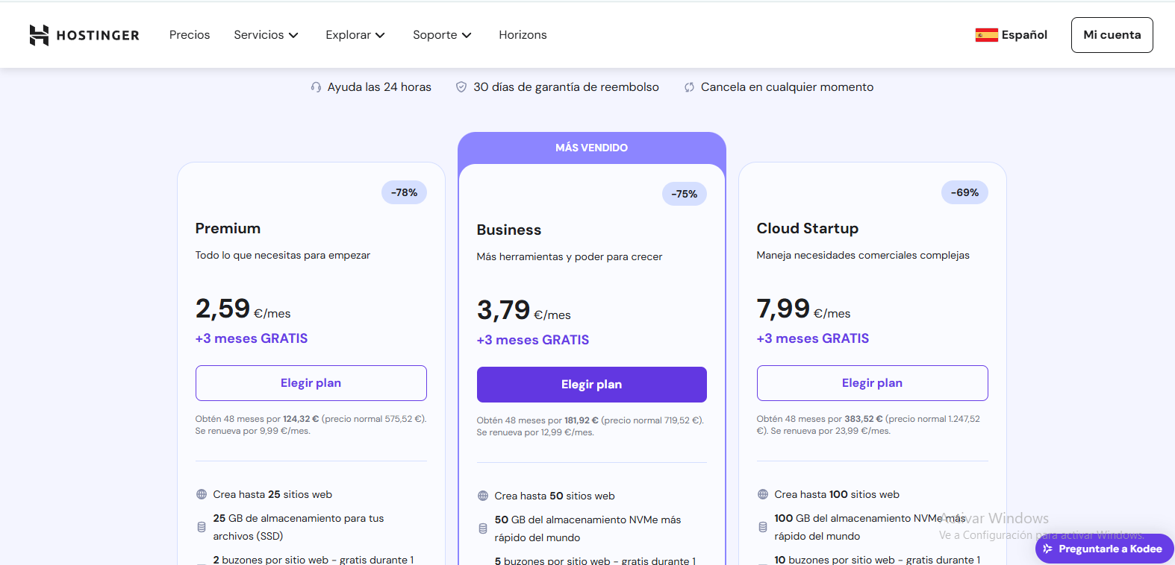
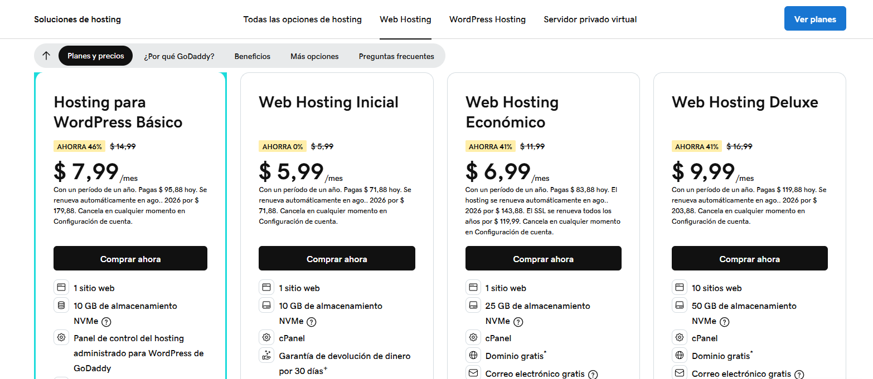
 |  |  | CUADRO DE COTIZACIONES

Cuadro Comparativo de Cotizaciones

Presupuestos (a) | Empresa (Nombre fiscal de la empresa) | Nº de CUIT, Dirección, Teléfono (Datos de la empresa) | Descripción del bien/ servicio (b) Características de los bienes/ servicios | Importe Unitario (moneda nacional) | Importe Total IVA incluido (moneda nacional) | Importe Total (moneda extranjera) | Tipo de cambio | Forma de Pago (Contado o Cheque) | Observaciones (se debe incluir toda aquella característica que no ha sido posible incluir anteriormente)
Nº 1 | Hostinger | https://www.hostinger.com/es/1 | Web hosting seguro y rápido como tiene que ser | $8,900.00 | $1,691.00 | 10,591 | $10,591.00 | contado | Precio por mensualidad. Todos los beneficios del plan Single, y además: Dominio gratis por 1 año Disfruta de tus sitios de WordPress sin ocuparte del mantenimiento Administra sitios web más fácilmente con WordPress multisitio Usa la línea de comandos de WordPress para obtener resultados inmediatos
Nº2 | Godaddy | https://www.godaddy.com/es | Obtén hosting rápido y confiable con un SSL gratuito | $7.99 | $1.52 | $9.51 | $32,254.11 | contado | plan por mensualidad 1 sitio web 10 GB de almacenamiento NVMe Panel de control del hosting administrado para WordPress de GoDaddy Dominio gratis* Correo electrónico gratis Certificado SSL gratis, sin cargos de renovación Garantía de devolución de dinero por 30 días+ Seguridad del sitio incluida Rendimiento hasta dos veces más rápido con CDN 7 WordPress preinstalado Herramienta de creación de IA Respaldos semanales Actualizaciones automáticas del núcleo de software de WordPress Herramienta de migración de WordPress
Nº 3 | Hostgator | https://www.hostgator.co/web-hosting | plan negocios | $13,850.00 | $2,631.50 | $16,481.50 | $16,481.50 | contado | plan mensual

(a) Se deben presentar tres (3) presupuestos cuando: El valor del gasto supere el monto de pesos un mil ($ 1.000,00). Se pueden presentar al menos tres (3) solicitudes de cotización (del bien o servicio a contratar) cursadas a tres o más empresas oferentes. La selección del proveedor se hará con el criterio del más bajo precio. En caso de no contar con tres (3) presupuestos, o no poder seleccionar al proveedor que ofrece menor precio, presentar este cuadro una nota de justificación siguiendo las pautas del ítem (XX)

(b) Ejemplos: En el caso de viajes, indicar Origen/Destino (si corresponde también escalas) Si se tratara de servicios tipo catering, indicar las cantidades de asistentes, así como los días en que se demanda la prestación del servicio. Si fuera papelería indicar, cantidades de afiches, trípticos, etc.

